Beispiel
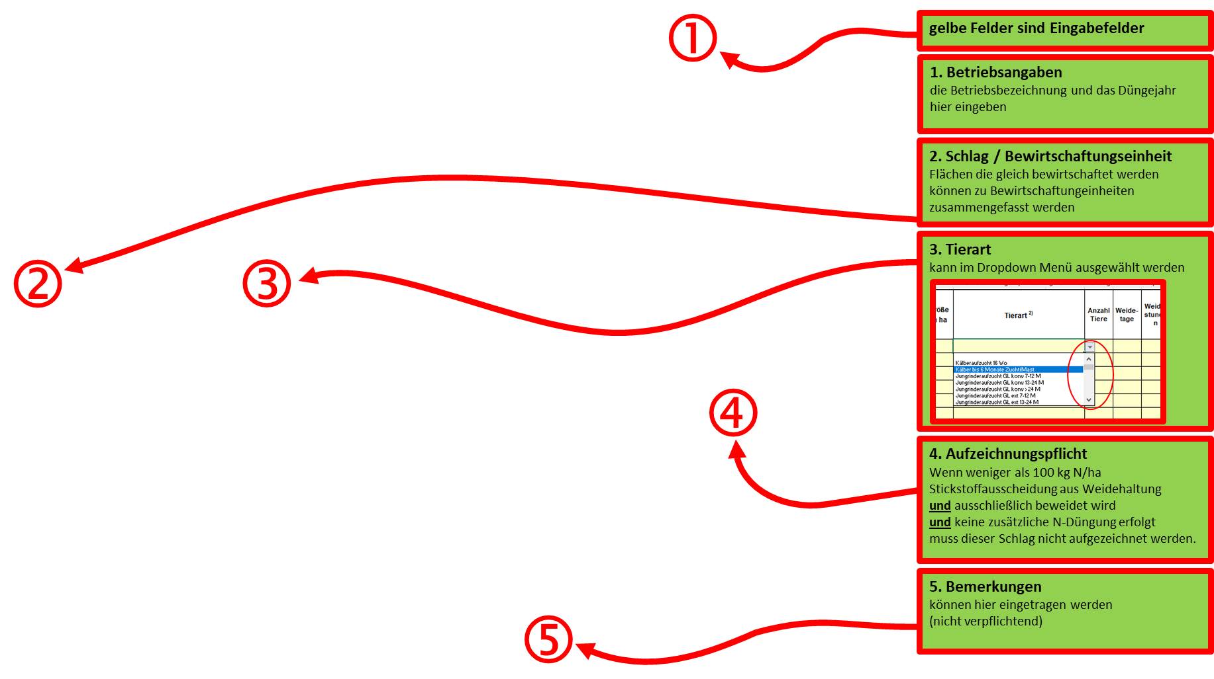
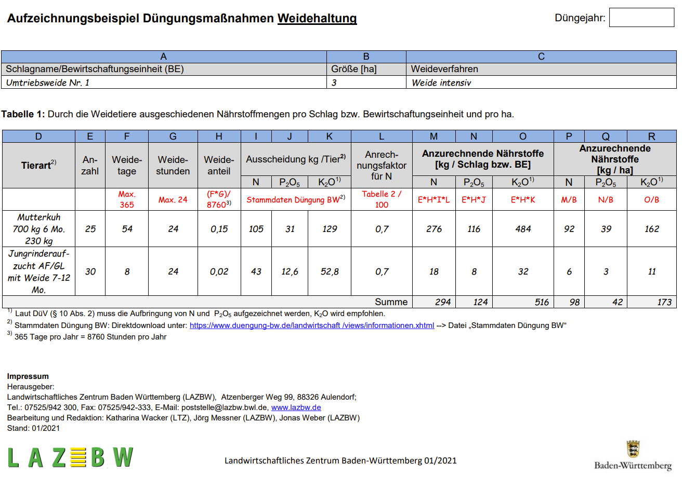
Düngeaufzeichnung nach §10 Abs.2 Düngeverordnung |  |  | Betrieb | Hinrich Heinzelmeier |  |  |  |  |  |  |  |  |  |  |  | Düngejahr | 2022 |  | Die Vorlage des LAZBW zur Aufzeichnung der Düngemaßnahmen bei Weidehaltung finden Sie hier:
 |  |  | Straße | Vorderhinterhofen 3 |  |  |  |  | Ort | 88321 Kälberkirchen
 |  |  | UD-Nummer | 987654321 |  |  |  |  | Tel. | 07654-321

Durch die Weidetiere ausgeschiedene Nährstoffmengen pro Schlag / Bewirtschaftungseinheit und pro ha

Schlag / Bewirtschaftungseinheit | Größe in ha | Tierart 2) |  | Anzahl Tiere | Weide-tage | Weide-stunden | Ausscheidung 3) kg/Tier |  |  | Weide-anteil 2) | Anrech-nungs-faktor für N (DüV Tabelle 2) | anzurechnende Nährstoffe Schlag |  |  | prüfen >100 4) | anzurechnende Nährstoffe Hektar
 |  |  |  |  |  |  |  |  |  |  |  | [kg/Schlag bzw. kg/BE] |  |  |  | [kg/ha]
 |  |  |  |  |  |  | N | P2O5 | K2O 1) |  |  | N | P2O5 | K2O 1) | [Nbrutto kg/ha] | N | P2O5 | K2O 1)
Kälberwiesle | 0.75 | Kälberaufzucht 16 Wo |  | 35 | 180 | 12 | 16.6 | 6.4 | 15.3 | 0.2466 | 0.7 | 100.3 | 55.2 | 132.0 | 191.0 | 133.7 | 73.6 | 176.1
Schumpawoida (13, 15, 17) | 3.45 | Jungrinderaufzucht AF mit Weide 7-12 M |  | 17 | 180 | 24 | 39 | 11.5 | 48 | 0.4932 | 0.7 | 228.9 | 96.4 | 402.4 | 94.8 | 66.3 | 27.9 | 116.6
Wasserwies | 1 | MV GL mit Weide 6000 |  | 8 | 150 | 18 | 114 | 36 | 134 | 0.3082 | 0.7 | 196.8 | 88.8 | 330.4 | 281.1 | 196.8 | 88.8 | 330.4
Hinterm Hof | 1.2 | MV GL mit Weide 9000 |  | 35 | 120 | 4 | 136 | 45 | 146 | 0.0548 | 0.7 | 182.6 | 86.3 | 280.0 | 217.4 | 152.1 | 71.9 | 233.3
Hennawoida (2 + 5) | 0.75 | 100 Legehennen, Standard |  | 1 | 365 | 8 | 85 | 44 | 38 | 0.3333 | 0.6 | 17.0 | 14.7 | 12.7 | 37.8 | 22.7 | 19.6 | 16.9
 |  |  |  |  |  |  | 0 | 0 | 0 | 0.0000 | 0 | 0.0 | 0.0 | 0.0 | #DIV/0!
 |  |  |  |  |  |  | 0 | 0 | 0 | 0.0000 | 0 | 0.0 | 0.0 | 0.0 | #DIV/0!
 |  |  |  |  |  |  | 0 | 0 | 0 | 0.0000 | 0 | 0.0 | 0.0 | 0.0 | #DIV/0!
 |  |  |  |  |  |  | 0 | 0 | 0 | 0.0000 | 0 | 0.0 | 0.0 | 0.0 | #DIV/0!
 |  |  |  |  |  |  | 0 | 0 | 0 | 0.0000 | 0 | 0.0 | 0.0 | 0.0 | #DIV/0!
 |  |  |  |  |  |  | 0 | 0 | 0 | 0.0000 | 0 | 0.0 | 0.0 | 0.0 | #DIV/0!
 |  |  |  |  |  |  | 0 | 0 | 0 | 0.0000 | 0 | 0.0 | 0.0 | 0.0 | #DIV/0!
 |  |  |  |  |  |  | 0 | 0 | 0 | 0.0000 | 0 | 0.0 | 0.0 | 0.0 | #DIV/0!
 |  |  |  |  |  |  | 0 | 0 | 0 | 0.0000 | 0 | 0.0 | 0.0 | 0.0 | #DIV/0!
 |  |  |  |  |  |  | 0 | 0 | 0 | 0.0000 | 0 | 0.0 | 0.0 | 0.0 | #DIV/0!
Summe |  |  |  |  |  |  |  |  |  |  |  |  |  |  |  | 571.6 | 281.8 | 873.3

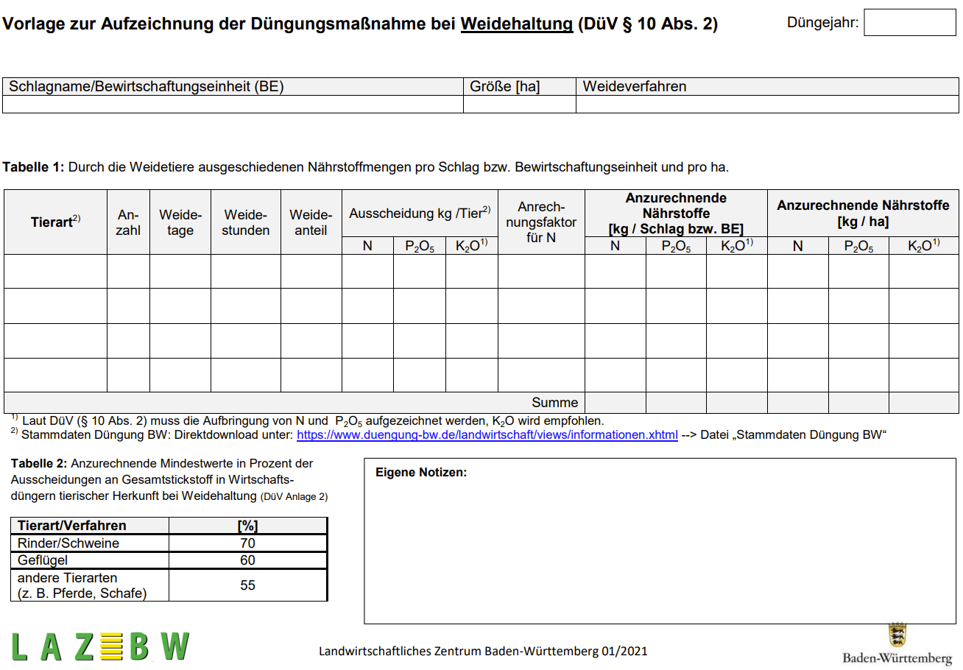
Rechtlicher Rahmen:
Nach § 10 Abs. 2 der DüV hat der Betriebsinhaber nach Abschluss der Weidehaltung (spätestens zum Ende des jeweiligen Bezugszeitraumes) die Anzahl der Weidetage, die Art und Zahl der auf der Weide gehaltenen Tiere, die Größe des Schlages bzw. der Bewirtschaftungseinheit, die Art und Menge des aufgebrachten Stoffes sowie die aufgebrachte Menge an Gesamtstickstoff und Phosphat aufzuzeichnen.
1) Laut DüV (§ 10 Abs. 2) muss die Aufbringung von N und P2O5 aufgezeichnet werden, K2O wird empfohlen.
2) 365 Tage pro Jahr = 8760 Stunden pro Jahr
3) Stammdaten Düngung BW: Direktdownload unter: https://www.duengung-bw.de/landwirtschaft /views/informationen.xhtml → Datei „Stammdaten Düngung BW“
4) Welche Weideflächen sind ausgenommen? (siehe Prüfspalte "P")
Flächen, die • ausschließlich beweidet werden • und auf denen maximal 100 kg N/ha und Jahr aus der Beweidung anfallen (Stickstoffausscheidung) • und auf denen keine zusätzliche N-Düngung erfolgt.

Quelle: Vorlage zur Aufzeichnung der Düngemaßnahme bei Weidehaltung (DÜV §10 Abs. 2), LAZBW Aulendorf 9/2020 |  |  |  |  |  |  |  |  | Landratsamt Ravensburg - Landwirtschaftsamt V1.3 |  |  |  |  |  |  |  | 2023-02-01

